산업단지데이터
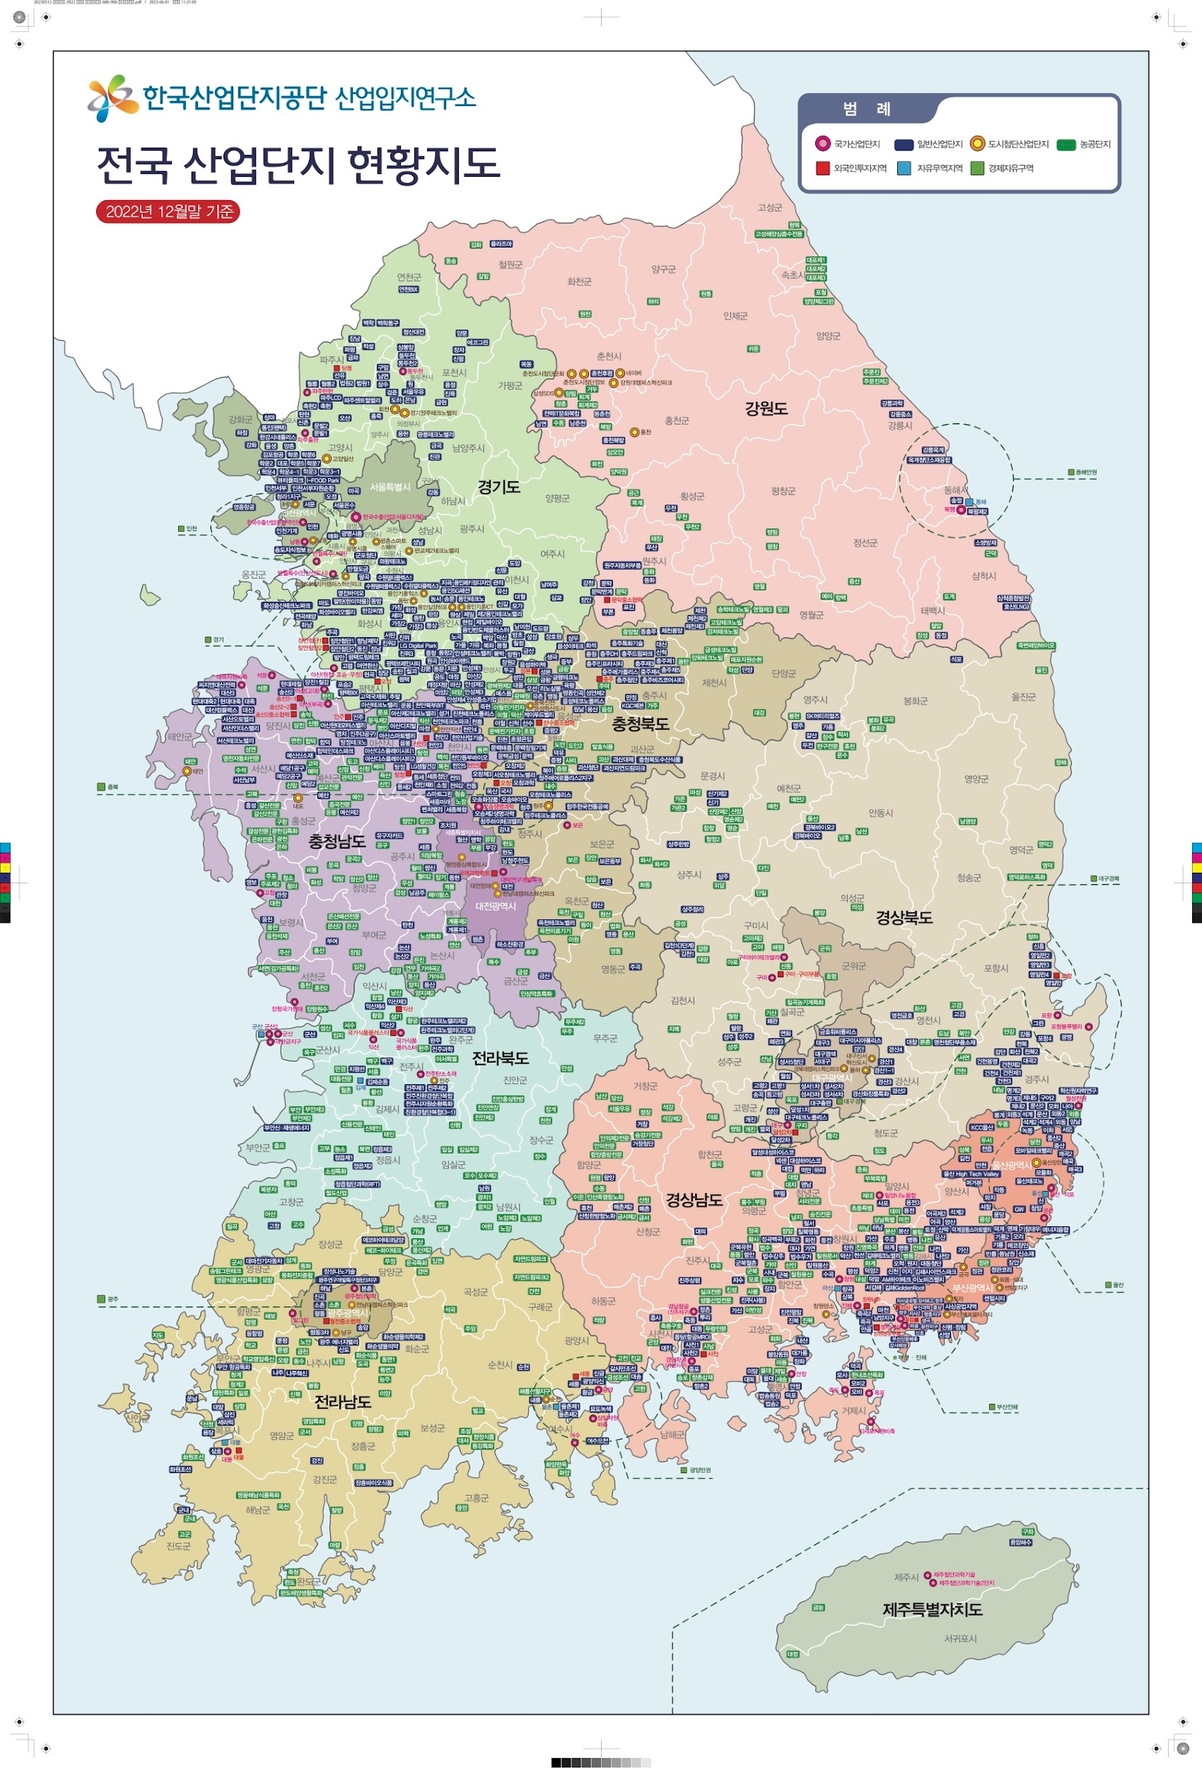
 |  |  | 유형 | 시도 | 시군 | 단지명 | 조성상태 | 지정면적 | 관리면적 | 산업시설구역
 |  |  |  |  |  |  |  |  |  | 전체면적
 |  |  | 국가 | 서울 | 구로구 | 한국수출산업 (①) | 완료 | 1,925 | 1,925 | 1,448
 |  |  | 국가 | 서울 | 구로구 | 서울디지털 ① | 완료 | 1,925 | 1,925 | 1,448
 |  |  | 일반 | 서울 | 구로구 | 서울온수 | 완료 | 158 | 158 | 123
 |  |  | 국가 | 부산 | 강서구 | 명지·녹산 (① + ②) | 완료 | 8,841 | 8,814 | 4,317
 |  |  | 국가 | 부산 | 강서구 | 녹산지구(산업단지) ① | 완료 | 6,998 | 6,971 | 4,317
 |  |  | 국가 | 부산 | 강서구 | 명지지구 ② | 완료 | 1,843 | 1,843 | -
 |  |  | 일반 | 부산 | 강서구 | 부산과학 (① + ②) | 완료 | 1,967 | 1,967 | 1,030
 |  |  | 일반 | 부산 | 강서구 | 부산과학 ① | 완료 | 1,669 | 1,669 | 732
 |  |  | 일반 | 부산 | 강서구 | 지사(외국인) ② | 완료 | 298 | 298 | 298
 |  |  | 일반 | 부산 | 강서구 | 부산신항배후국제산업물류도시(1단계) | 완료 | 5,708 | 5,708 | 3,186
 |  |  | 일반 | 부산 | 기장군 | 명례 | 완료 | 1,566 | 1,566 | 869
 |  |  | 일반 | 부산 | 사하구 | 신평ㆍ장림 (① + ②) | 완료 | 2,815 | 2,815 | 1,749
 | 1. 해당 지역의 위도 경도를 찾는다 2. API 코드 안에 위도 경도 데이터를 넣어서 , 데이터를 수집한다. 3. 코드를 돌린다. |  | 일반 | 부산 | 사하구 | 신평ㆍ장림(기존) ① | 완료 | 885 | 885 | 604
 |  |  | 일반 | 부산 | 사하구 | 신평ㆍ장림(협동화) ② | 완료 | 1,930 | 1,930 | 1,145
 |  |  | 일반 | 부산 | 해운대구 | 센텀시티 | 완료 | 1,178 | 1,178 | 210
 |  |  | 일반 | 부산 | 강서구 | 풍상 | 완료 | 61 | 61 | 52
 |  |  | 일반 | 부산 | 강서구 | 생곡 | 완료 | 538 | 538 | 333
 |  |  | 일반 | 부산 | 강서구 | 미음지구 (① + ②) | 완료 | 3,848 | 3,848 | 2,225
 |  |  | 일반 | 부산 | 강서구 | 미음(산업단지) ① | 완료 | 3,549 | 3,549 | 1,926
 |  |  | 일반 | 부산 | 강서구 | 미음(외국인) ② | 완료 | 299 | 299 | 299
 |  |  | 일반 | 부산 | 기장군 | 부산신소재 | 완료 | 256 | 256 | 169
 |  |  | 일반 | 부산 | 기장군 | 반룡 | 완료 | 547 | 547 | 334
 |  |  | 일반 | 부산 | 기장군 | 오리 | 완료 | 608 | 538 | 393
 |  |  | 일반 | 부산 | 기장군 | 에코장안 | 완료 | 201 | 201 | 129
 |  |  | 일반 | 부산 | 강서구 | 정주 | 완료 | 97 | 97 | 40
 |  |  | 일반 | 부산 | 강서구 | 성우(구:거화) | 완료 | 64 | 63 | 33
 |  |  | 일반 | 부산 | 기장군 | 기룡 | 완료 | 83 | 83 | 58
 |  |  | 일반 | 부산 | 기장군 | 기룡2 | 완료 | 46 | 46 | 33
 |  |  | 일반 | 부산 | 기장군 | 장안 | 완료 | 1,301 | 1,301 | 771
 |  |  | 일반 | 부산 | 기장군 | 정관 | 완료 | 1,209 | 1,209 | 479
 |  |  | 일반 | 부산 | 기장군 | 정관코리 | 완료 | 84 | 84 | 59
 |  |  | 일반 | 부산 | 강서구 | 신호 | 완료 | 3,121 | 3,121 | 1,713
 |  |  | 일반 | 부산 | 강서구 | 화전지구 | 완료 | 2,448 | 2,448 | 1,424
 |  |  | 일반 | 부산 | 강서구 | 강서보고 | 완료 | 104 | 104 | 51
 |  |  | 일반 | 부산 | 강서구 | 지사2(구 진우) | 완료 | 99 | 99 | 48
 |  |  | 도시첨단 | 부산 | 해운대구 | 회동.석대 | 완료 | 229 | 228 | 127
 |  |  | 농공 | 부산 | 기장군 | 정관 | 완료 | 258 | 258 | 189
 |  |  | 일반 | 대구 | 달서구 | 성서1차[재생사업지구] | 완료 | 2,687 | 2,687 | 1,886
 |  |  | 일반 | 대구 | 달서구 | 성서2차[재생사업지구:부분] | 완료 | 4,750 | 4,701 | 2,996
 |  |  | 일반 | 대구 | 달서구 | 성서3차 | 완료 | 3,329 | 2,895 | 1,577
 |  |  | 일반 | 대구 | 달서구 | 성서4차 | 완료 | 432 | 432 | 231
 |  |  | 일반 | 대구 | 달서구 | 대구출판 | 완료 | 242 | 242 | 94
 |  |  | 일반 | 대구 | 동구 | 대구이시아폴리스 | 완료 | 1,176 | 1,176 | 169 | 169
 |  |  | 일반 | 대구 | 북구 | 검단 | 완료 | 782 | 782 | 570 | 570
 |  |  | 일반 | 대구 | 서구 | 대구염색[재생사업지구] | 완료 | 849 | 849 | 589 | 589
 |  | 평균 : 60 | 일반 | 대구 | 달성군 | 달성1차 | 완료 | 4,078 | 4,078 | 2,551 | 2,551
 |  |  | 일반 | 대구 | 달성군 | 달성2차 (① + ②) | 완료 | 2,707 | 2,377 | 1,482 | 1,482
 |  |  | 일반 | 대구 | 달성군 | 달성2차 ① | 완료 | 2,603 | 2,273 | 1,378 | 1,378
 |  |  | 일반 | 대구 | 달성군 | 달성2차(외국인) ② | 완료 | 104 | 104 | 104 | 104
 |  |  | 일반 | 대구 | 달성군 | 성서5차첨단 | 완료 | 1,470 | 1,407 | 684 | 684
 |  |  | 일반 | 대구 | 북구 | 대구제3[재생사업지구] | 완료 | 1,685 | 1,684 | 1,284 | 1,284
 |  |  | 일반 | 대구 | 달성군 | 대성하이스코(구: 달성대성하이스코) | 완료 | 57 | 57 | 40 | 40
행정기관에 따른 총 인구수
 |  |  | 일반 | 대구 | 서구 | 서대구[재생사업지구] | 완료 | 2,662 | 2,661 | 1,285 | 1,285
 |  |  | 도시첨단 | 대구 | 동구 | 대구신서혁신도시(공공주택지구)도시첨단 | 완료 | 149 | 149 | 98 | 98
 |  |  | 농공 | 대구 | 달성군 | 구지 | 완료 | 193 | 193 | 160 | 160
 |  |  | 농공 | 대구 | 달성군 | 옥포 | 완료 | 162 | 162 | 130 | 130
 |  |  | 농공 | 대구 | 군위군 | 군위 | 완료 | 301 | 301 | 222 | 222
 |  |  | 농공 | 대구 | 군위군 | 효령 | 완료 | 112 | 112 | 99 | 99
 |  |  | 국가 | 인천 | 남동구 | 남동[재생사업지구] | 완료 | 9,574 | 9,574 | 5,925 | 5,925
 |  |  | 국가 | 인천 | 부평구 | 한국수출산업 (① + ②) | 완료 | 1,786 | 1,786 | 1,457 | 1,457
 |  |  | 국가 | 인천 | 부평구 | 부평 ① | 완료 | 609 | 609 | 522 | 522
 |  |  | 국가 | 인천 | 서구 | 주안 ② | 완료 | 1,177 | 1,177 | 935 | 935
 |  |  | 일반 | 인천 | 미추홀구 | 인천기계 | 완료 | 350 | 350 | 291 | 291
 |  |  | 일반 | 인천 | 미추홀구 | 인천 | 완료 | 1,136 | 1,136 | 1,001 | 1,001
 |  |  | 일반 | 인천 | 서구 | 뷰티풀파크(구:인천검단) | 완료 | 2,251 | 2,251 | 1,381 | 1,381
 |  |  | 일반 | 인천 | 서구 | 인천서부 | 완료 | 939 | 938 | 770 | 770
 |  |  | 일반 | 인천 | 서구 | 청라1지구 | 완료 | 194 | 194 | 129 | 129
 |  |  | 일반 | 인천 | 연수구 | 송도지식정보 | 완료 | 2,402 | 2,400 | 657 | 657
 |  |  | 일반 | 인천 | 강화군 | 강화하점 | 완료 | 59 | 59 | 43 | 43
 |  |  | 일반 | 인천 | 강화군 | 강화 | 완료 | 462 | 462 | 320 | 320
 |  |  | 일반 | 인천 | 계양구 | 서운 | 완료 | 525 | 525 | 315 | 315
 |  |  | 일반 | 인천 | 서구 | 인천서부자원순환특화 | 완료 | 56 | 56 | 38 | 38
 |  |  | 도시첨단 | 인천 | 서구 | IHP(인천경제자유구역) | 완료 | 1,171 | 1,165 | 645 | 645
 |  |  | 국가 | 광주 | 북구 | 광주첨단과학 (① + ②) | 완료 | 9,991 | 3,643 | 2,643 | 2,643
 |  |  | 국가 | 광주 | 북구 | 광주첨단과학(1단계) ① | 완료 | 7,931 | 2,430 | 1,901 | 1,901
 |  |  | 국가 | 광주 | 북구 | 광주첨단과학(2단계) ② | 완료 | 2,060 | 1,213 | 742 | 742
 |  |  | 국가 | 광주 | 광산구 | 빛그린 (①) | 완료 | 1,696 | 1,696 | 1,413 | 1,413
 |  |  | 국가 | 광주 | 광산구 | 빛그린(광주광역시 구역) ① | 완료 | 1,696 | 1,696 | 1,413 | 1,413
 |  |  | 일반 | 광주 | 광산구 | 평동 (① + ②) | 완료 | 5,064 | 5,064 | 3,395 | 3,395
 |  |  | 일반 | 광주 | 광산구 | 평동 ① | 완료 | 4,965 | 4,965 | 3,296 | 3,296
 |  |  | 일반 | 광주 | 광산구 | 평동(월전중소협력외국인) ② | 완료 | 99 | 99 | 99 | 99
...

인구통계데이터
...
행정기관에 따른 총 인구수
행정기관 | 총인구수 | 세대수 | 세대당 인구 | 남자 인구수 | 여자 인구수 | 남여 비율
경기도 | 13,680,645 | 6,045,219 | 2.26 | 6,877,300 | 6,803,345 | 1.01
서울특별시 | 9,350,995 | 4,487,671 | 2.08 | 4,515,791 | 4,835,204 | 0.93
부산광역시 | 3,273,473 | 1,570,953 | 2.08 | 1,593,783 | 1,679,690 | 0.95
경상남도 | 3,232,297 | 1,536,377 | 2.1 | 1,628,643 | 1,603,654 | 1.02
인천광역시 | 3,016,520 | 1,370,309 | 2.2 | 1,507,439 | 1,509,081 | 1
경상북도 | 2,537,955 | 1,291,969 | 1.96 | 1,283,804 | 1,254,151 | 1.02
대구광역시 | 2,365,523 | 1,102,902 | 2.14 | 1,160,812 | 1,204,711 | 0.96
충청남도 | 2,135,373 | 1,050,067 | 2.03 | 1,095,392 | 1,039,981 | 1.05
전라남도 | 1,791,496 | 912,708 | 1.96 | 903,669 | 887,827 | 1.02
전북특별자치도 | 1,741,640 | 864,068 | 2.02 | 867,235 | 874,405 | 0.99
충청북도 | 1,590,858 | 786,310 | 2.02 | 809,577 | 781,281 | 1.04
강원특별자치도 | 1,520,410 | 765,004 | 1.99 | 764,551 | 755,859 | 1.01
대전광역시 | 1,440,456 | 687,909 | 2.09 | 718,109 | 722,347 | 0.99
광주광역시 | 1,411,357 | 658,210 | 2.14 | 696,711 | 714,646 | 0.97
울산광역시 | 1,098,728 | 494,664 | 2.22 | 565,067 | 533,661 | 1.06
제주특별자치도 | 671,064 | 314,753 | 2.13 | 335,717 | 335,347 | 1
세종특별자치시 | 389,443 | 162,952 | 2.39 | 193,854 | 195,589 | 0.99

